Sheet1
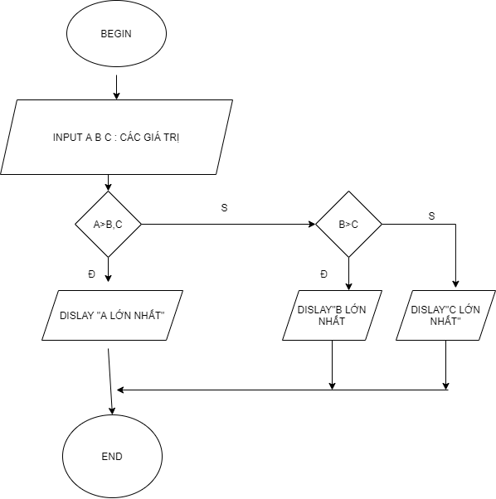
BEGIN

 | INPUT A B C :CÁC GIÁ TRỊ
 | IF A>B,C THEN
 | DISLAY "A LỚN NHẤT"
 | ELSE THEN
 | IF B>C THEN
 | DISLAY "B LỚN NHẤT"
 | ELSE
 | DISLAY "C LỚN NHẤT"
 | END IF
 | END IF

END

